Mapa_kraje_vyvoj
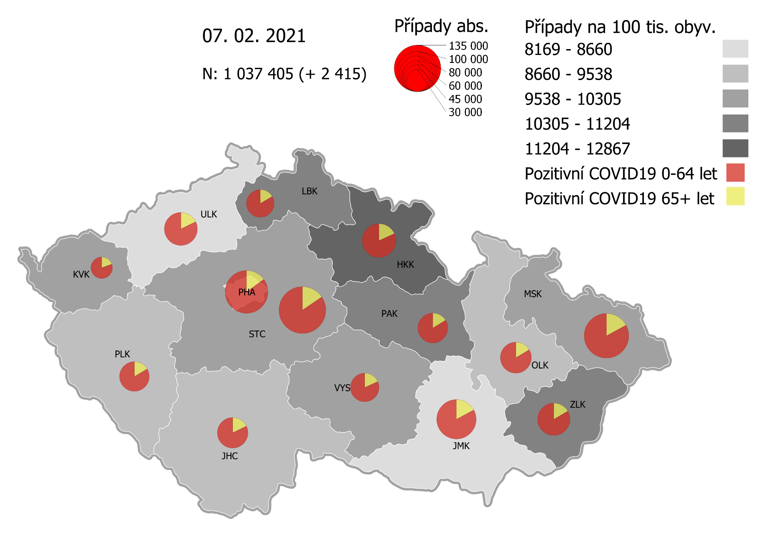
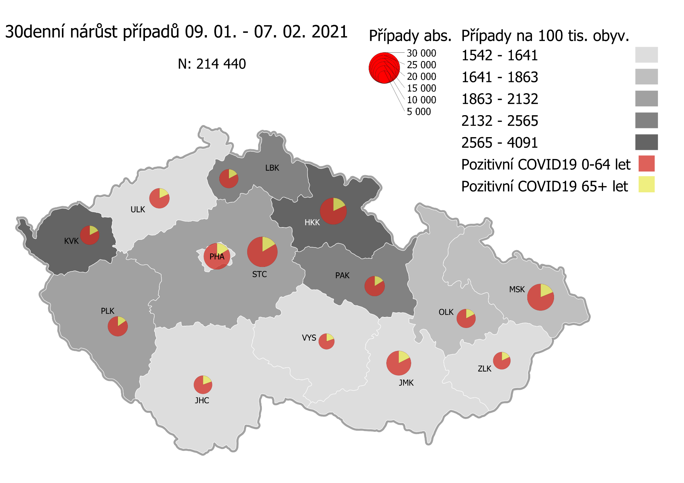
Kumulativní počet pozitivních pacientů COVID-19 v krajích ČR dle bydliště absolutně a na 100 tis. obyvatel
ke dni | 2/10/21
KÓD NUTS3 | Název kraje | Zkratka NUTS3 | Pozitivní COVID19 | Obyvatelstvo 1. 1. 2020 | Na 100 000 obyvatel | Nárůst za 7 dní (v %) | Nárůst za 7 dní na 100 000 obyvatel | Nárůst COVDI19 7 dní zpětně | z toho 04.02 | z toho 05.02 | z toho 06.02 | z toho 07.02 | z toho 08.02 | z toho 09.02 | z toho 10.02
CZ010 | Hlavní město Praha | PHA | 118,005 | 1,324,277 | 8,910.9 | 5.5% | 466.2 | 6,174 | 1,058 | 897 | 595 | 339 | 1,169 | 1,139 | 977
CZ020 | Středočeský kraj | STC | 141,013 | 1,385,141 | 10,180.4 | 5.8% | 560.9 | 7,769 | 1,192 | 1,299 | 779 | 285 | 1,234 | 1,437 | 1,543
CZ031 | Jihočeský kraj | JHC | 59,479 | 644,083 | 9,234.7 | 4.2% | 368.7 | 2,375 | 466 | 450 | 120 | 68 | 342 | 454 | 475
CZ032 | Plzeňský kraj | PLK | 57,234 | 589,899 | 9,702.3 | 7.5% | 673.7 | 3,974 | 769 | 749 | 209 | 95 | 621 | 850 | 681
CZ041 | Karlovarský kraj | KVK | 30,580 | 294,664 | 10,377.9 | 12.1% | 1,118.2 | 3,295 | 334 | 586 | 593 | 157 | 148 | 774 | 703
CZ042 | Ústecký kraj | ULK | 70,184 | 820,965 | 8,549.0 | 5.0% | 405.1 | 3,326 | 553 | 481 | 376 | 165 | 423 | 711 | 617
CZ051 | Liberecký kraj | LBK | 49,699 | 443,690 | 11,201.3 | 5.7% | 599.7 | 2,661 | 448 | 439 | 188 | 129 | 511 | 485 | 461
CZ052 | Královéhradecký kraj | HKK | 73,717 | 551,647 | 13,363.1 | 8.1% | 1,005.4 | 5,546 | 928 | 814 | 552 | 506 | 714 | 997 | 1,035
CZ053 | Pardubický kraj | PAK | 57,673 | 522,662 | 11,034.5 | 5.9% | 618.8 | 3,234 | 416 | 493 | 307 | 134 | 617 | 651 | 616
CZ063 | Kraj Vysočina | VYS | 52,553 | 509,813 | 10,308.3 | 3.4% | 341.9 | 1,743 | 236 | 308 | 155 | 47 | 310 | 365 | 322
CZ064 | Jihomoravský kraj | JMK | 99,646 | 1,191,989 | 8,359.6 | 4.3% | 344.1 | 4,102 | 544 | 724 | 379 | 198 | 637 | 903 | 717
CZ071 | Olomoucký kraj | OLK | 61,562 | 632,015 | 9,740.6 | 3.6% | 341.3 | 2,157 | 331 | 388 | 87 | 85 | 379 | 487 | 400
CZ072 | Zlínský kraj | ZLK | 65,927 | 582,555 | 11,316.9 | 2.2% | 244.4 | 1,424 | 295 | 229 | 177 | 61 | 141 | 275 | 246
CZ080 | Moravskoslezský kraj | MSK | 125,571 | 1,200,539 | 10,459.6 | 3.0% | 300.9 | 3,612 | 525 | 752 | 295 | 178 | 509 | 713 | 640
CZ088 | Neurčeno |  | 802 |  |  | 1.3% |  | 10 | 0 | 3 | 2 | 0 | 2 | 2 | 1
CZ099 | Cizinci bez pobytu v ČR |  | 1,307 |  |  | 3.7% |  | 47 | 7 | 5 | 1 | 2 | 10 | 10 | 12

CZ | Česká republika | ČR | 1,064,952 | 10,693,939 | 9,958.5 | 5.1% | 481.1 | 51,449 | 8,102 | 8,617 | 4,815 | 2,449 | 7,767 | 10,253 | 9,446
KÓD NUTS3 | Název kraje | Zkratka NUTS3 | z toho ve věku 65+ | z toho obyv. 65+ | na 100 000 obyv. 65+ | Nárůst za 7 dní (65+ v %) | Nárůst za 7 dní na 100 000 obyv. 65+ | Nárůst COVDI19 7 dní zpětně | z toho 65+ 04.02 | z toho 65+ 05.02 | z toho 65+ 06.02 | z toho 65+ 07.02 | z toho 65+ 08.02 | z toho 65+ 09.02 | z toho 65+ 10.02
CZ010 | Hlavní město Praha | PHA | 17,571 | 251,166 | 6,995.8 | 5.5% | 362.7 | 911 | 171 | 151 | 88 | 60 | 147 | 163 | 131
CZ020 | Středočeský kraj | STC | 21,684 | 255,825 | 8,476.1 | 5.4% | 437.4 | 1,119 | 186 | 192 | 141 | 45 | 160 | 196 | 199
CZ031 | Jihočeský kraj | JHC | 10,502 | 131,832 | 7,966.2 | 4.1% | 317.1 | 418 | 89 | 83 | 32 | 17 | 51 | 75 | 71
CZ032 | Plzeňský kraj | PLK | 9,324 | 119,690 | 7,790.1 | 6.1% | 447.0 | 535 | 98 | 111 | 26 | 21 | 77 | 101 | 101
CZ041 | Karlovarský kraj | KVK | 5,930 | 60,178 | 9,854.1 | 10.4% | 930.6 | 560 | 53 | 99 | 95 | 41 | 30 | 134 | 108
CZ042 | Ústecký kraj | ULK | 12,414 | 161,527 | 7,685.4 | 4.1% | 301.5 | 487 | 74 | 75 | 62 | 32 | 69 | 85 | 90
CZ051 | Liberecký kraj | LBK | 8,230 | 89,906 | 9,154.0 | 5.5% | 473.8 | 426 | 76 | 59 | 29 | 23 | 96 | 68 | 75
CZ052 | Královéhradecký kraj | HKK | 13,276 | 119,407 | 11,118.3 | 7.3% | 752.9 | 899 | 166 | 169 | 78 | 108 | 89 | 146 | 143
CZ053 | Pardubický kraj | PAK | 9,281 | 106,085 | 8,748.6 | 5.5% | 459.1 | 487 | 85 | 83 | 41 | 17 | 93 | 92 | 76
CZ063 | Kraj Vysočina | VYS | 9,498 | 104,291 | 9,107.2 | 3.1% | 277.1 | 289 | 37 | 68 | 33 | 7 | 49 | 47 | 48
CZ064 | Jihomoravský kraj | JMK | 16,976 | 238,620 | 7,114.2 | 3.7% | 254.0 | 606 | 84 | 99 | 55 | 30 | 104 | 129 | 105
CZ071 | Olomoucký kraj | OLK | 10,110 | 130,935 | 7,721.4 | 3.8% | 284.1 | 372 | 64 | 75 | 17 | 9 | 56 | 73 | 78
CZ072 | Zlínský kraj | ZLK | 10,885 | 121,339 | 8,970.7 | 2.2% | 192.0 | 233 | 63 | 28 | 31 | 7 | 17 | 40 | 47
CZ080 | Moravskoslezský kraj | MSK | 21,349 | 240,829 | 8,864.8 | 2.8% | 240.4 | 579 | 84 | 120 | 43 | 31 | 84 | 114 | 103
CZ088 | Neurčeno |  | 85 |  |  | 0.0% |  | 0 | 0 | 0 | 0 | 0 | 0 | 0 | 0
CZ099 | Cizinci bez pobytu v ČR |  | 24 |  |  | 0.0% |  | 0 | 0 | 0 | 0 | 0 | 0 | 0 | 0

CZ | Česká republika | ČR | 177,139 | 2,131,630 | 8,310.0 | 4.7% | 371.6 | 7,921 | 1,330 | 1,412 | 771 | 448 | 1,122 | 1,463 | 1,375
KÓD NUTS3 | Název kraje | Zkratka NUTS3 | z toho ve věku 0-5 let | z toho obyv. 0-5 let | na 100 000 obyv. 0-5 let | Nárůst za 7 dní (0-5 let v %) | Nárůst za 7 dní na 100 000 obyv. 0-5 let | Nárůst COVDI19 7 dní zpětně | z toho 0-5 let 04.02 | z toho 0-5 let 05.02 | z toho 0-5 let 06.02 | z toho 0-5 let 07.02 | z toho 0-5 let 08.02 | z toho 0-5 let 09.02 | z toho 0-5 let 10.02
CZ010 | Hlavní město Praha | PHA | 3,725 | 89,638 | 4,155.6 | 8.1% | 312.4 | 280 | 61 | 33 | 23 | 10 | 48 | 53 | 52
CZ020 | Středočeský kraj | STC | 4,798 | 96,527 | 4,970.6 | 8.1% | 374.0 | 361 | 67 | 54 | 26 | 17 | 55 | 79 | 63
CZ031 | Jihočeský kraj | JHC | 1,391 | 40,283 | 3,453.1 | 5.0% | 163.8 | 66 | 15 | 8 | 3 | 1 | 14 | 11 | 14
CZ032 | Plzeňský kraj | PLK | 1,554 | 36,259 | 4,285.8 | 12.2% | 466.1 | 169 | 40 | 36 | 2 | 1 | 25 | 38 | 27
CZ041 | Karlovarský kraj | KVK | 820 | 16,577 | 4,946.6 | 16.0% | 681.7 | 113 | 9 | 22 | 19 | 6 | 1 | 27 | 29
CZ042 | Ústecký kraj | ULK | 1,699 | 49,718 | 3,417.3 | 9.0% | 281.6 | 140 | 28 | 27 | 15 | 7 | 12 | 30 | 21
CZ051 | Liberecký kraj | LBK | 1,523 | 28,292 | 5,383.1 | 7.0% | 349.9 | 99 | 29 | 18 | 9 | 9 | 14 | 5 | 15
CZ052 | Královéhradecký kraj | HKK | 2,419 | 33,422 | 7,237.7 | 12.8% | 822.8 | 275 | 33 | 32 | 37 | 29 | 36 | 46 | 62
CZ053 | Pardubický kraj | PAK | 1,710 | 32,984 | 5,184.3 | 8.6% | 412.3 | 136 | 13 | 21 | 18 | 6 | 36 | 16 | 26
CZ063 | Kraj Vysočina | VYS | 903 | 31,857 | 2,834.5 | 5.6% | 150.7 | 48 | 6 | 10 | 2 | 2 | 5 | 15 | 8
CZ064 | Jihomoravský kraj | JMK | 2,199 | 79,619 | 2,761.9 | 7.1% | 182.1 | 145 | 21 | 29 | 12 | 15 | 19 | 24 | 25
CZ071 | Olomoucký kraj | OLK | 1,477 | 38,976 | 3,789.5 | 5.0% | 182.2 | 71 | 11 | 14 | 1 | 6 | 8 | 23 | 8
CZ072 | Zlínský kraj | ZLK | 2,059 | 35,087 | 5,868.3 | 3.6% | 205.2 | 72 | 16 | 13 | 8 | 4 | 8 | 14 | 9
CZ080 | Moravskoslezský kraj | MSK | 2,980 | 71,917 | 4,143.7 | 3.8% | 151.6 | 109 | 14 | 23 | 11 | 5 | 14 | 25 | 17
CZ088 | Neurčeno |  | 31 |  |  | 3.3% |  | 1 | 0 | 1 | 0 | 0 | 0 | 0 | 0
CZ099 | Cizinci bez pobytu v ČR |  | 7 |  |  | 0.0% |  | 0 | 0 | 0 | 0 | 0 | 0 | 0 | 0
CZ | Česká republika | ČR | 29,295 | 681,156 | 4,300.8 | 7.7% | 306.1 | 2,085 | 363 | 341 | 186 | 118 | 295 | 406 | 376
KÓD NUTS3 | Název kraje | Zkratka NUTS3 | z toho ve věku 6-15 let | z toho obyv. 6-15 let | na 100 000 obyv. 6-15 let | Nárůst za 7 dní (6-15 let v %) | Nárůst za 7 dní na 100 000 obyv. 6-15 let | Nárůst COVDI19 7 dní zpětně | z toho 6-15 let 04.02 | z toho 6-15 let 05.02 | z toho 6-15 let 06.02 | z toho 6-15 let 07.02 | z toho 6-15 let 08.02 | z toho 6-15 let 09.02 | z toho 6-15 let 10.02
CZ010 | Hlavní město Praha | PHA | 9,316 | 131,513 | 7,083.7 | 7.6% | 501.1 | 659 | 104 | 98 | 59 | 31 | 117 | 133 | 117
CZ020 | Středočeský kraj | STC | 13,000 | 163,398 | 7,956.0 | 6.7% | 500.6 | 818 | 131 | 141 | 85 | 24 | 134 | 146 | 157
CZ031 | Jihočeský kraj | JHC | 4,245 | 67,758 | 6,264.9 | 5.3% | 317.3 | 215 | 43 | 39 | 11 | 2 | 37 | 43 | 40
CZ032 | Plzeňský kraj | PLK | 4,365 | 60,678 | 7,193.7 | 9.0% | 591.6 | 359 | 83 | 61 | 13 | 9 | 44 | 91 | 58
CZ041 | Karlovarský kraj | KVK | 2,084 | 30,869 | 6,751.1 | 16.9% | 978.3 | 302 | 31 | 59 | 60 | 8 | 4 | 69 | 71
CZ042 | Ústecký kraj | ULK | 4,951 | 90,219 | 5,487.8 | 7.2% | 369.1 | 333 | 53 | 55 | 32 | 14 | 43 | 75 | 61
CZ051 | Liberecký kraj | LBK | 4,519 | 48,396 | 9,337.5 | 6.0% | 531.0 | 257 | 47 | 56 | 25 | 9 | 42 | 41 | 37
CZ052 | Královéhradecký kraj | HKK | 6,244 | 57,779 | 10,806.7 | 10.5% | 1,022.9 | 591 | 90 | 86 | 65 | 55 | 78 | 110 | 107
CZ053 | Pardubický kraj | PAK | 4,714 | 54,972 | 8,575.3 | 7.1% | 565.7 | 311 | 41 | 60 | 19 | 17 | 52 | 60 | 62
CZ063 | Kraj Vysočina | VYS | 3,230 | 52,247 | 6,182.2 | 4.1% | 243.1 | 127 | 16 | 29 | 11 | 1 | 25 | 26 | 19
CZ064 | Jihomoravský kraj | JMK | 5,984 | 122,670 | 4,878.1 | 6.8% | 310.6 | 381 | 31 | 75 | 45 | 15 | 57 | 87 | 71
CZ071 | Olomoucký kraj | OLK | 4,367 | 65,697 | 6,647.2 | 4.3% | 277.0 | 182 | 33 | 30 | 4 | 10 | 41 | 37 | 27
CZ072 | Zlínský kraj | ZLK | 4,832 | 58,614 | 8,243.8 | 2.1% | 168.9 | 99 | 24 | 11 | 18 | 8 | 8 | 17 | 13
CZ080 | Moravskoslezský kraj | MSK | 8,556 | 123,284 | 6,940.1 | 3.3% | 221.4 | 273 | 36 | 76 | 18 | 12 | 42 | 46 | 43
CZ088 | Neurčeno |  | 9 |  |  | 0.0% |  | 0 | 0 | 0 | 0 | 0 | 0 | 0 | 0
CZ099 | Cizinci bez pobytu v ČR |  | 11 |  |  | 0.0% |  | 0 | 0 | 0 | 0 | 0 | 0 | 0 | 0
CZ | Česká republika | ČR | 80,427 | 1,128,094 | 7,129.5 | 6.5% | 435.0 | 4,907 | 763 | 876 | 465 | 215 | 724 | 981 | 883
KÓD NUTS3 | Název kraje | Zkratka NUTS3 | z toho ve věku 16-19 let | z toho obyv. 16-19 let | na 100 000 obyv. 16-19 let | Nárůst za 7 dní (16-19 let v %) | Nárůst za 7 dní na 100 000 obyv. 16-19 let | Nárůst COVDI19 7 dní zpětně | z toho 16-19 let 04.02 | z toho 16-19 let 05.02 | z toho 16-19 let 06.02 | z toho 16-19 let 07.02 | z toho 16-19 let 08.02 | z toho 16-19 let 09.02 | z toho 16-19 let 10.02
CZ010 | Hlavní město Praha | PHA | 4,017 | 39,781 | 10,097.8 | 4.6% | 442.4 | 176 | 29 | 22 | 20 | 8 | 33 | 30 | 34
CZ020 | Středočeský kraj | STC | 5,572 | 50,226 | 11,093.9 | 5.0% | 523.6 | 263 | 42 | 46 | 28 | 13 | 35 | 56 | 43
CZ031 | Jihočeský kraj | JHC | 2,151 | 23,342 | 9,215.1 | 3.4% | 304.2 | 71 | 12 | 12 | 4 | 1 | 5 | 17 | 20
CZ032 | Plzeňský kraj | PLK | 1,922 | 20,545 | 9,355.1 | 5.7% | 501.3 | 103 | 24 | 16 | 9 | 3 | 15 | 17 | 19
CZ041 | Karlovarský kraj | KVK | 915 | 10,990 | 8,325.8 | 14.7% | 1,064.6 | 117 | 10 | 29 | 23 | 5 | 1 | 20 | 29
CZ042 | Ústecký kraj | ULK | 2,484 | 31,824 | 7,805.4 | 4.2% | 314.2 | 100 | 19 | 12 | 18 | 3 | 10 | 16 | 22
CZ051 | Liberecký kraj | LBK | 1,899 | 16,399 | 11,580.0 | 4.4% | 487.8 | 80 | 10 | 13 | 9 | 5 | 17 | 18 | 8
CZ052 | Královéhradecký kraj | HKK | 2,589 | 19,988 | 12,952.8 | 7.7% | 930.6 | 186 | 31 | 35 | 21 | 14 | 18 | 34 | 33
CZ053 | Pardubický kraj | PAK | 2,044 | 19,021 | 10,746.0 | 4.6% | 467.9 | 89 | 9 | 16 | 7 | 4 | 18 | 15 | 20
CZ063 | Kraj Vysočina | VYS | 1,833 | 18,797 | 9,751.6 | 3.3% | 308.6 | 58 | 4 | 6 | 10 | 0 | 13 | 9 | 16
CZ064 | Jihomoravský kraj | JMK | 3,000 | 40,581 | 7,392.6 | 4.0% | 285.8 | 116 | 11 | 24 | 5 | 4 | 19 | 29 | 24
CZ071 | Olomoucký kraj | OLK | 2,074 | 22,707 | 9,133.7 | 3.3% | 290.7 | 66 | 9 | 21 | 2 | 2 | 11 | 10 | 11
CZ072 | Zlínský kraj | ZLK | 2,426 | 20,976 | 11,565.6 | 1.9% | 214.5 | 45 | 8 | 8 | 8 | 4 | 4 | 4 | 9
CZ080 | Moravskoslezský kraj | MSK | 4,337 | 43,805 | 9,900.7 | 2.9% | 276.2 | 121 | 18 | 17 | 10 | 9 | 19 | 32 | 16
CZ088 | Neurčeno |  | 24 |  |  | 4.3% |  | 1 | 0 | 1 | 0 | 0 | 0 | 0 | 0
CZ099 | Cizinci bez pobytu v ČR |  | 28 |  |  | 0.0% |  | 0 | 0 | 0 | 0 | 0 | 0 | 0 | 0
CZ | Česká republika | ČR | 37,315 | 378,982 | 9,846.1 | 4.5% | 420.1 | 1,592 | 236 | 278 | 174 | 75 | 218 | 307 | 304

 |  |  |  | Mapa výskytu COVID-19 v krajích ČR
 |  |  |  | Počet pozitivních pacientů kumulativně v krajích bydliště v ČR na 100 tis. obyvatel a absolutně z dat |  |  |  |  |  |  |  |  |  |  | ke dni 09.02.2021 23:59

Mapa_okresy_vývoj
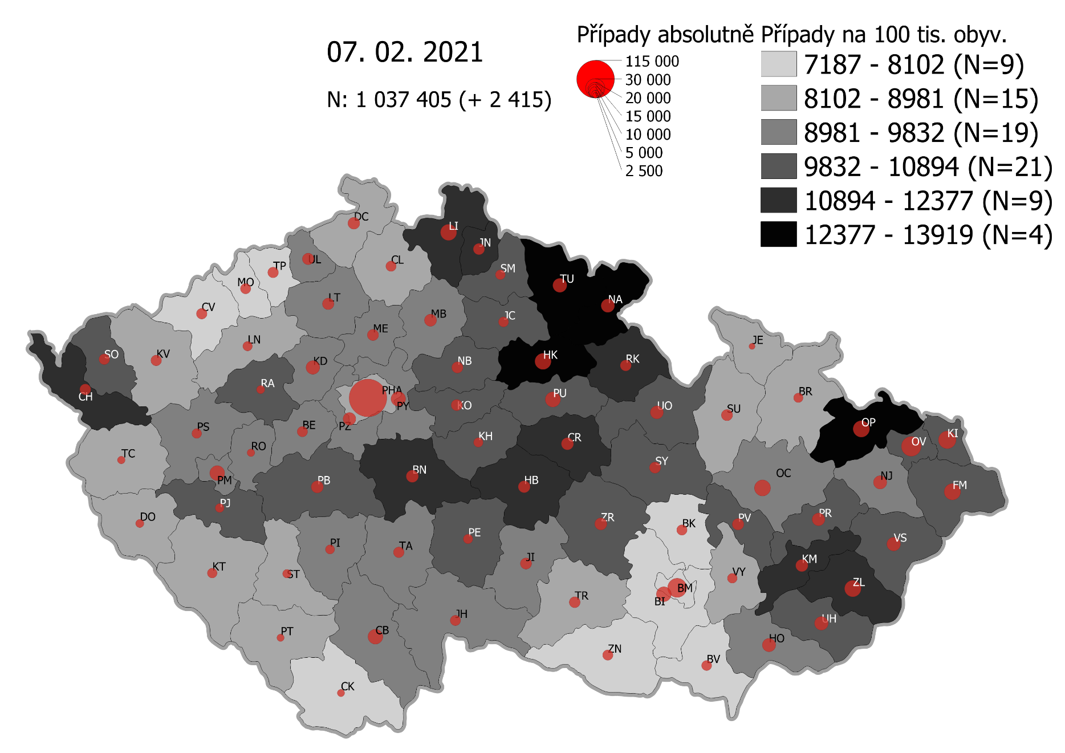
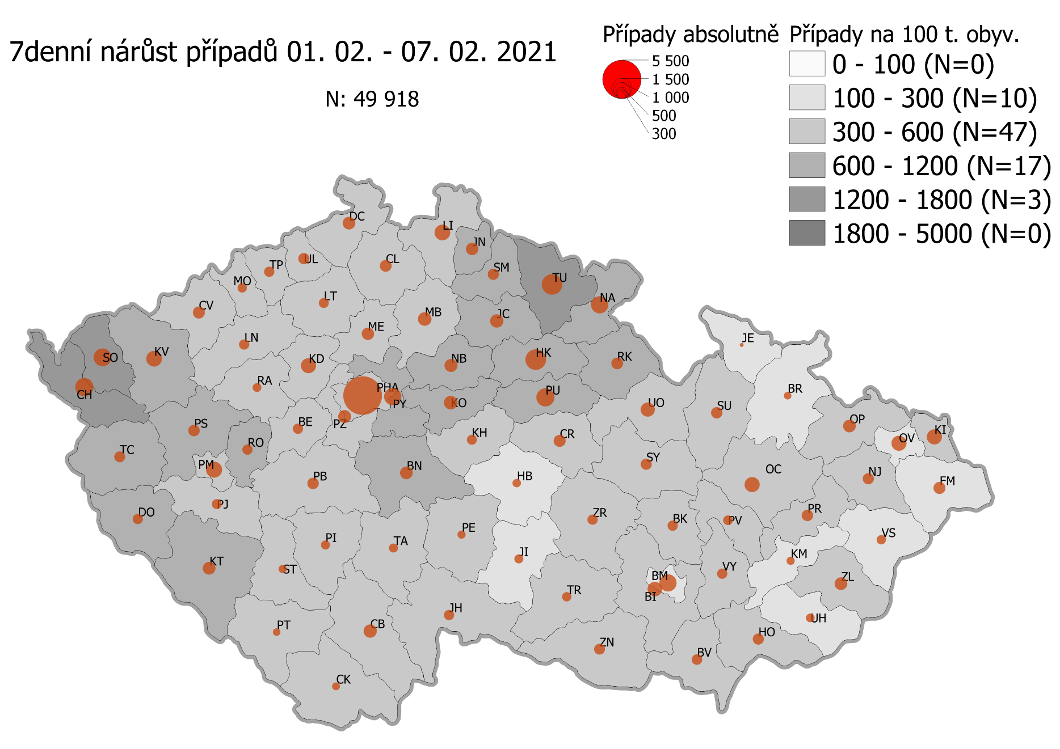
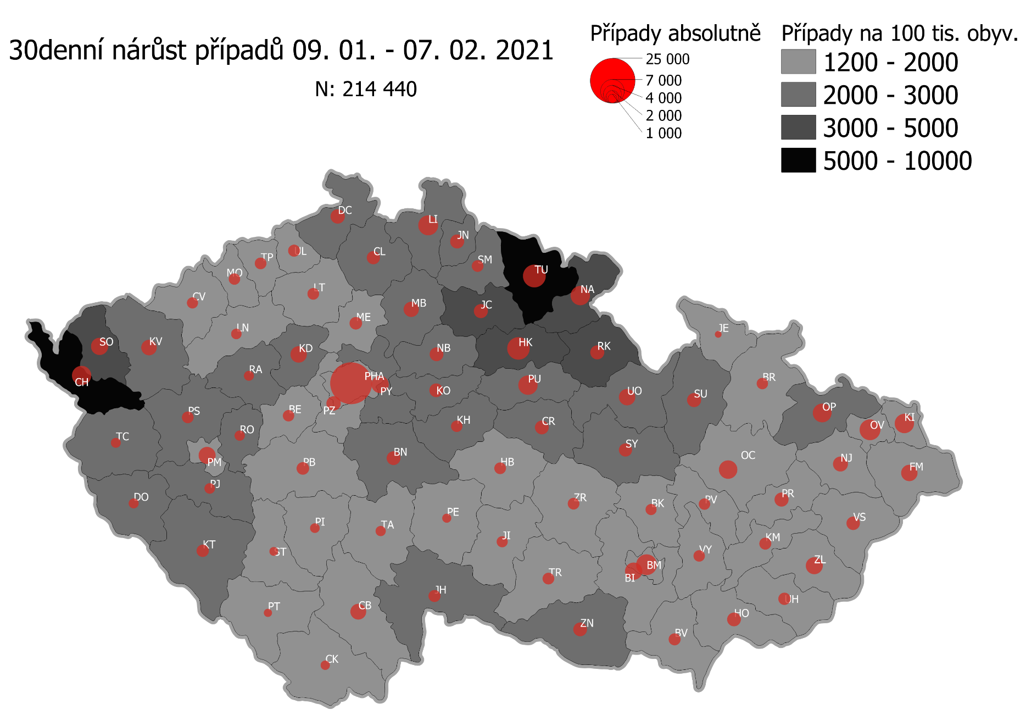
Pořadí okresů dle kumulativní incidence COVID-19 ke dni |  |  |  |  |  | 10.02.2021 23:59
KÓD LAU1 | Zkratka kraje název okresu (LAU1) | Zkratka LAU1 | Počet obyvatel | Připady COVID-19 | Celkem na 100 tisíc obyvatel | Nárůst COVDI19 30 dní zpětně | za 30 dní na 100 tisíc obyvatel | Nárůst COVDI19 7 dní zpětně | za 7 dní na 100 tisíc obyvatel
CZ0525 | HKK - Trutnov | TU | 117,978 | 17,176 | 14,558.6 | 6,734 | 5,707.8 | 1,572 | 1,332.5
CZ0523 | HKK - Náchod | NA | 109,958 | 15,343 | 13,953.5 | 4,643 | 4,222.5 | 1,100 | 1,000.4
CZ0521 | HKK - Hradec Králové | HK | 164,283 | 22,130 | 13,470.7 | 6,454 | 3,928.6 | 1,586 | 965.4
CZ0805 | MSK - Opava | OP | 176,236 | 22,636 | 12,844.1 | 4,020 | 2,281.0 | 593 | 336.5
CZ0524 | HKK - Rychnov nad Kněžnou | RK | 79,383 | 10,132 | 12,763.4 | 2,410 | 3,035.9 | 609 | 767.2
CZ0201 | STC - Benešov | BN | 99,414 | 12,357 | 12,429.8 | 2,547 | 2,562.0 | 693 | 697.1
CZ0513 | LBK - Liberec | LI | 175,626 | 21,554 | 12,272.7 | 4,814 | 2,741.1 | 921 | 524.4
CZ0631 | VYS - Havlíčkův Brod | HB | 94,915 | 11,645 | 12,268.9 | 1,662 | 1,751.0 | 326 | 343.5
CZ0531 | PAK - Chrudim | CR | 104,613 | 12,633 | 12,075.9 | 2,459 | 2,350.6 | 612 | 585.0
CZ0724 | ZLK - Zlín | ZL | 191,652 | 22,533 | 11,757.2 | 3,341 | 1,743.3 | 507 | 264.5
CZ0411 | KVK - Cheb | CH | 91,634 | 10,738 | 11,718.4 | 4,894 | 5,340.8 | 1,211 | 1,321.6
CZ0512 | LBK - Jablonec nad Nisou | JN | 90,667 | 10,592 | 11,682.3 | 2,591 | 2,857.7 | 619 | 682.7
CZ0721 | ZLK - Kroměříž | KM | 105,343 | 12,094 | 11,480.6 | 1,716 | 1,629.0 | 263 | 249.7
CZ0532 | PAK - Pardubice | PU | 175,441 | 19,791 | 11,280.7 | 4,895 | 2,790.1 | 1,260 | 718.2
CZ0413 | KVK - Sokolov | SO | 88,212 | 9,939 | 11,267.2 | 4,157 | 4,712.5 | 1,138 | 1,290.1
CZ0514 | LBK - Semily | SM | 74,097 | 8,273 | 11,165.1 | 1,900 | 2,564.2 | 590 | 796.3
CZ0522 | HKK - Jičín | JC | 80,045 | 8,936 | 11,163.7 | 2,586 | 3,230.7 | 679 | 848.3
CZ0722 | ZLK - Uherské Hradiště | UH | 142,226 | 15,610 | 10,975.5 | 1,792 | 1,260.0 | 303 | 213.0
CZ0723 | ZLK - Vsetín | VS | 143,334 | 15,690 | 10,946.5 | 2,036 | 1,420.5 | 351 | 244.9
CZ020B | STC - Příbram | PB | 115,104 | 12,481 | 10,843.2 | 2,124 | 1,845.3 | 539 | 468.3
CZ0204 | STC - Kolín | KO | 102,623 | 11,050 | 10,767.6 | 2,472 | 2,408.8 | 640 | 623.6
CZ0714 | OLK - Přerov | PR | 129,512 | 13,866 | 10,706.3 | 2,474 | 1,910.2 | 520 | 401.5
CZ0633 | VYS - Pelhřimov | PE | 72,302 | 7,732 | 10,694.0 | 1,124 | 1,554.6 | 282 | 390.0
CZ0713 | OLK - Prostějov | PV | 108,646 | 11,534 | 10,616.1 | 1,637 | 1,506.7 | 323 | 297.3
CZ0324 | PLK - Plzeň-jih | PJ | 63,488 | 6,701 | 10,554.8 | 1,561 | 2,458.7 | 410 | 645.8
CZ0208 | STC - Nymburk | NB | 100,886 | 10,569 | 10,476.2 | 2,521 | 2,498.9 | 638 | 632.4
CZ0533 | PAK - Svitavy | SY | 104,333 | 10,923 | 10,469.4 | 2,297 | 2,201.6 | 519 | 497.4
CZ0803 | MSK - Karviná | KI | 246,324 | 25,771 | 10,462.2 | 4,502 | 1,827.7 | 856 | 347.5
CZ020C | STC - Rakovník | RA | 55,562 | 5,799 | 10,437.0 | 1,312 | 2,361.3 | 290 | 521.9
CZ0802 | MSK - Frýdek-Místek | FM | 214,660 | 22,403 | 10,436.5 | 3,258 | 1,517.7 | 580 | 270.2
CZ0635 | VYS - Žďár nad Sázavou | ZR | 118,158 | 12,297 | 10,407.3 | 1,869 | 1,581.8 | 443 | 374.9
CZ0205 | STC - Kutná Hora | KH | 75,828 | 7,879 | 10,390.6 | 1,791 | 2,361.9 | 464 | 611.9
CZ0534 | PAK - Ústí nad Orlicí | UO | 138,275 | 14,326 | 10,360.5 | 3,516 | 2,542.8 | 843 | 609.7
CZ0326 | PLK - Rokycany | RO | 49,349 | 5,064 | 10,261.6 | 1,496 | 3,031.5 | 392 | 794.3
CZ0806 | MSK - Ostrava-město | OV | 320,145 | 32,135 | 10,037.6 | 4,816 | 1,504.3 | 803 | 250.8
CZ0325 | PLK - Plzeň-sever | PS | 79,979 | 7,972 | 9,967.6 | 1,863 | 2,329.4 | 533 | 666.4
CZ0313 | JHC - Jindřichův Hradec | JH | 90,692 | 8,971 | 9,891.7 | 2,036 | 2,245.0 | 470 | 518.2
CZ0207 | STC - Mladá Boleslav | MB | 130,365 | 12,878 | 9,878.4 | 3,089 | 2,369.5 | 750 | 575.3
CZ0206 | STC - Mělník | ME | 109,302 | 10,764 | 9,847.9 | 2,184 | 1,998.1 | 645 | 590.1
CZ0804 | MSK - Nový Jičín | NJ | 151,577 | 14,836 | 9,787.8 | 2,636 | 1,739.1 | 518 | 341.7
CZ0314 | JHC - Písek | PI | 71,587 | 6,971 | 9,737.8 | 1,262 | 1,762.9 | 289 | 403.7
CZ0203 | STC - Kladno | KD | 166,483 | 16,168 | 9,711.5 | 3,601 | 2,163.0 | 862 | 517.8
CZ0209 | STC - Praha-východ | PY | 185,178 | 17,923 | 9,678.8 | 4,103 | 2,215.7 | 1,136 | 613.5
CZ0323 | PLK - Plzeň-město | PM | 194,280 | 18,746 | 9,649.0 | 3,974 | 2,045.5 | 1,104 | 568.3
CZ0645 | JMK - Hodonín | HO | 153,943 | 14,812 | 9,621.7 | 2,519 | 1,636.3 | 502 | 326.1
CZ0423 | ULK - Litoměřice | LT | 119,668 | 11,504 | 9,613.3 | 1,915 | 1,600.3 | 422 | 352.6
CZ0202 | STC - Beroun | BE | 95,058 | 9,127 | 9,601.5 | 1,741 | 1,831.5 | 421 | 442.9
CZ0632 | VYS - Jihlava | JI | 113,628 | 10,874 | 9,569.8 | 1,538 | 1,353.5 | 317 | 279.0
CZ0317 | JHC - Tábor | TA | 102,595 | 9,700 | 9,454.7 | 1,434 | 1,397.7 | 363 | 353.8
CZ0712 | OLK - Olomouc | OC | 235,472 | 22,206 | 9,430.4 | 4,129 | 1,753.5 | 807 | 342.7
CZ0311 | JHC - České Budějovice | CB | 195,903 | 18,434 | 9,409.8 | 3,280 | 1,674.3 | 615 | 313.9
CZ020A | STC - Praha-západ | PZ | 149,338 | 14,017 | 9,386.1 | 2,768 | 1,853.5 | 691 | 462.7
CZ0322 | PLK - Klatovy | KT | 86,405 | 8,096 | 9,369.8 | 2,128 | 2,462.8 | 619 | 716.4
CZ0427 | ULK - Ústí nad Labem | UL | 119,338 | 11,095 | 9,297.1 | 1,881 | 1,576.2 | 524 | 439.1
CZ0321 | PLK - Domažlice | DO | 62,062 | 5,719 | 9,215.0 | 1,399 | 2,254.2 | 440 | 709.0
CZ0421 | ULK - Děčín | DC | 129,542 | 11,918 | 9,200.1 | 2,659 | 2,052.6 | 660 | 509.5
CZ0327 | PLK - Tachov | TC | 54,336 | 4,936 | 9,084.2 | 1,387 | 2,552.6 | 476 | 876.0
CZ0634 | VYS - Třebíč | TR | 110,810 | 10,004 | 9,028.1 | 1,813 | 1,636.1 | 375 | 338.4
CZ0511 | LBK - Česká Lípa | CL | 103,300 | 9,279 | 8,982.6 | 2,198 | 2,127.8 | 531 | 514.0
CZ0646 | JMK - Vyškov | VY | 92,280 | 8,281 | 8,973.8 | 1,695 | 1,836.8 | 393 | 425.9
CZ0100 | PHA - Praha | PH | 1,324,277 | 118,005 | 8,910.9 | 22,958 | 1,733.6 | 6,174 | 466.2
CZ0315 | JHC - Prachatice | PT | 50,978 | 4,539 | 8,903.8 | 908 | 1,781.2 | 189 | 370.7
CZ0316 | JHC - Strakonice | ST | 70,772 | 6,275 | 8,866.5 | 1,067 | 1,507.7 | 216 | 305.2
CZ0715 | OLK - Šumperk | SU | 120,417 | 10,632 | 8,829.3 | 2,362 | 1,961.5 | 431 | 357.9
CZ0711 | OLK - Jeseník | JE | 37,968 | 3,324 | 8,754.7 | 524 | 1,380.1 | 76 | 200.2
CZ0424 | ULK - Louny | LN | 86,691 | 7,556 | 8,716.0 | 1,524 | 1,758.0 | 364 | 419.9
CZ0412 | KVK - Karlovy Vary | KV | 114,818 | 9,902 | 8,624.1 | 3,409 | 2,969.0 | 946 | 823.9
CZ0801 | MSK - Bruntál | BR | 91,597 | 7,765 | 8,477.4 | 1,571 | 1,715.1 | 262 | 286.0
CZ0641 | JMK - Blansko | BK | 109,136 | 9,053 | 8,295.2 | 1,696 | 1,554.0 | 407 | 372.9
CZ0643 | JMK - Brno-venkov | BI | 224,642 | 18,545 | 8,255.4 | 3,837 | 1,708.1 | 841 | 374.4
CZ0642 | JMK - Brno-město | BM | 381,346 | 31,053 | 8,143.0 | 5,503 | 1,443.0 | 1,128 | 295.8
CZ0647 | JMK - Znojmo | ZN | 114,351 | 9,273 | 8,109.2 | 2,392 | 2,091.8 | 374 | 327.1
CZ0425 | ULK - Most | MO | 111,708 | 8,819 | 7,894.7 | 1,643 | 1,470.8 | 364 | 325.8
CZ0426 | ULK - Teplice | TP | 129,072 | 9,910 | 7,677.9 | 1,856 | 1,438.0 | 476 | 368.8
CZ0422 | ULK - Chomutov | CV | 124,946 | 9,382 | 7,508.8 | 1,714 | 1,371.8 | 516 | 413.0
CZ0312 | JHC - Český Krumlov | CK | 61,556 | 4,589 | 7,455.0 | 1,079 | 1,752.9 | 233 | 378.5
CZ0644 | JMK - Břeclav | BV | 116,291 | 8,628 | 7,419.3 | 1,931 | 1,660.5 | 457 | 393.0
CZ088Y | Bydliště neurčeno |  |  | 832 | 0.0 | 70 | 0.0 | 10 | 0.0
CZ099Y | Cizinci bez trvalého pobytu |  |  | 1,307 | 0.0 | 163 | 0.0 | 47 | 0.0
Poznámka: Data obsahují počet případů vč. laboratorních pozitivit k danému datu neverifikovaných na KHS.

Mapa výskytu COVID-19 v ČR - základ modelu šíření nemoci
Počet pozitivních pacientů kumulativně v okresech bydliště ČR na 100 tis. obyvatel a absolutně z dat |  |  |  |  |  |  |  |  |  | ke dni 09.02.2021 23:59

